Solicitud gráfica
 | Área: | Matemáticas |  |  | Fecha:
 | Grado: | 9 |  |  | 2015-11-18
 | Título del tema: | Desigualdades |  |  | ¿Cuaderno de estudio o recurso? | Recurso
 | Editor: | Luisa Fernanda Nivia |  |  | Motor del recurso | F6

 | Código guión o recurso: | MA_09_05_CO_REC_210 | ← Para determinar este código, visite la hoja de Ayuda
 |  |  |  |  | ESPECIFICACIÓN DE ARCHIVOS A ENTREGAR
Núm. | Archivo Shutterstock o ruta en web | Imagen para: | Tipo | Ubicación de la imagen en el recurso F6 | Nombre imagen SMALL | Tamaño imagen SMALL | Nombre imagen ZOOM | Tamaño imagen ZOOM | Descripción | Observaciones
IMG01 | Descripcion | Recurso F6 |  | Contenido | MA_09_05_CO_REC_210_IMG01n.jpg | 320 x 480 px | MA_09_05_CO_REC_210_IMG01a.jpg | 800 x 458 px | 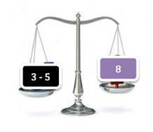 | Elaborar recurso.
IMG02 | Descripcion | Recurso F6 |  | Contenido | MA_09_05_CO_REC_210_IMG02n.jpg | 320 x 480 px | MA_09_05_CO_REC_210_IMG02a.jpg | 800 x 458 px | 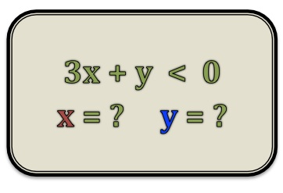
IMG03 | Descripcion | Recurso F6 |  | Contenido | MA_09_05_CO_REC_210_IMG03n.jpg | 320 x 480 px | MA_09_05_CO_REC_210_IMG03a.jpg | 800 x 458 px | 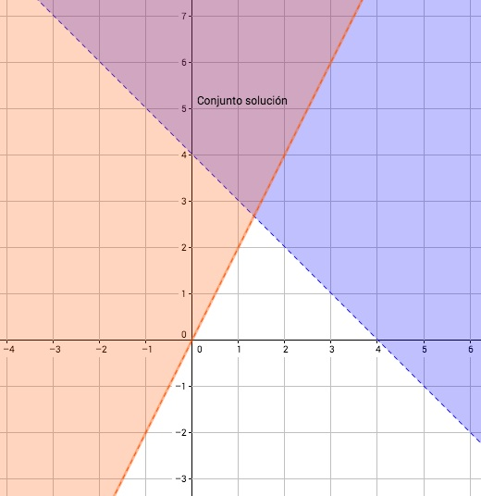
IMG04 | Descripcion | Recurso F6 |  | Contenido | MA_09_05_CO_REC_210_IMG04n.jpg | 320 x 480 px | MA_09_05_CO_REC_210_IMG04a.jpg | 800 x 458 px | 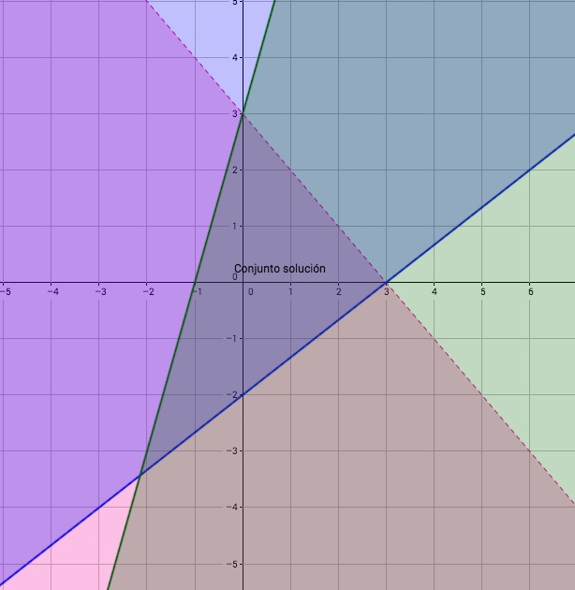
IMG05 | Descripcion | Recurso F6 |  | Contenido | MA_09_05_CO_REC_210_IMG05n.jpg | 320 x 480 px | MA_09_05_CO_REC_210_IMG05a.jpg | 800 x 458 px |  | ESCRIBIR SOBRE UNA NOTA. VER EL WORD.
IMG06 | Descripcion | Recurso F6 |  | Contenido | MA_09_05_CO_REC_210_IMG06n.jpg | 320 x 480 px | MA_09_05_CO_REC_210_IMG06a.jpg | 800 x 458 px |  | ESCRIBIR SOBRE UNA NOTA. VER EL WORD.
IMG07 | Descripcion | Recurso F6 |  | Contenido | MA_09_05_CO_REC_210_IMG07n.jpg | 320 x 480 px | MA_09_05_CO_REC_210_IMG07a.jpg | 800 x 458 px |  | ESCRIBIR SOBRE UNA NOTA. VER EL WORD.
IMG08 | Descripcion | Recurso F6 |  | Contenido | MA_09_05_CO_REC_210_IMG08n.jpg | 320 x 480 px | MA_09_05_CO_REC_210_IMG08a.jpg | 800 x 458 px |  | ESCRIBIR SOBRE UNA NOTA Y CENTRADO COMO SE INDICA EN EL WORD. LOS SIGNOS, UNO DEBAJO DE OTRO, ALINEADOS.
IMG09 | Descripcion | Recurso F6 |  | Contenido | MA_09_05_CO_REC_210_IMG09n.jpg | 320 x 480 px | MA_09_05_CO_REC_210_IMG09a.jpg | 800 x 458 px | 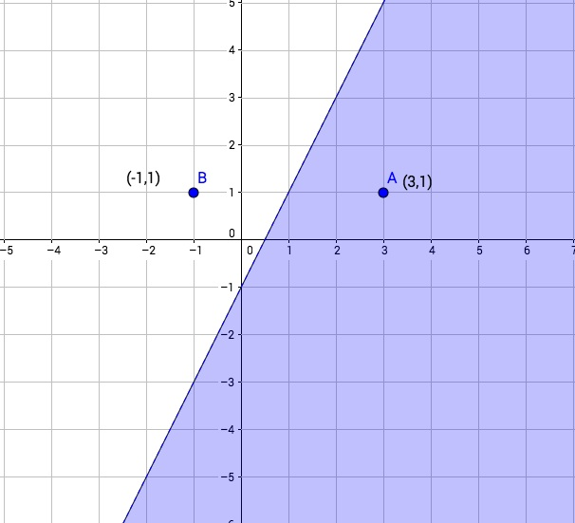
IMG10 | Descripcion | Recurso F6 |  | Contenido | MA_09_05_CO_REC_210_IMG10n.jpg | 320 x 480 px | MA_09_05_CO_REC_210_IMG10a.jpg | 800 x 458 px | 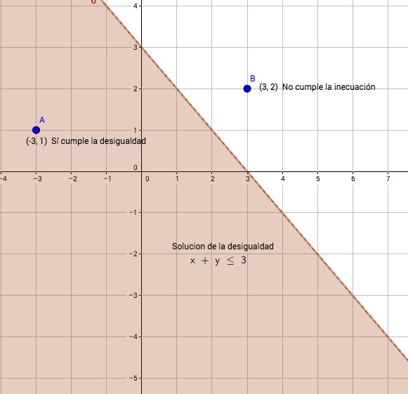
IMG11 | Descripcion | Recurso F6 |  | Contenido | MA_09_05_CO_REC_210_IMG11n.jpg | 320 x 480 px | MA_09_05_CO_REC_210_IMG11a.jpg | 800 x 458 px | 